상품제안서
아리랑 로트2 자개 USB메모리+자개 명함케이스 2종세트(4GB~128GB) | 상품코드: F25487

 |  |  |  |  |  |  | 02-412-0044 | www.easy1.co.kr
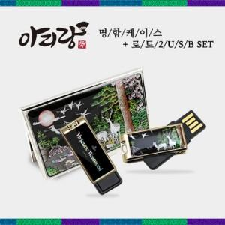

【상세/제작정보】 | <p>※ 4G, 128G 전화문의 부탁드립니다.&nbsp;</p>

【인쇄/포장옵션】 | 레이저, 홀로그램인쇄 / 싸바리케이스

【공급단가】 | 수량 | 50~ | 100~ | 500~ | 1,000~ | 2,000~
*VAT별도 | 8G | 18,600원 | 18,290원 | 17,820원 | 17,510원 | 17,050원
 | 16G | 21,000원 | 20,650원 | 20,120원 | 19,770원 | 19,250원
 | 32G | 23,400원 | 23,010원 | 22,420원 | 22,030원 | 21,450원
 | 64G | 28,200원 | 27,730원 | 27,020원 | 26,550원 | 25,850원

【상품 URL】 | https://dev.easy1.co.kr:443/src/goods_detail.php?gdno=25487

